상품제안서
플라워 앞치마 | 상품코드: S41894

 |  |  |  |  |  |  | 02-713-8555 | www.synergygift.co.kr
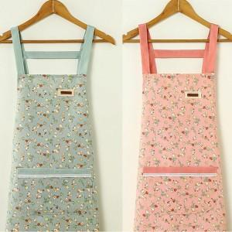

【상세/제작정보】

【인쇄/포장옵션】 | 실크, 스티커 / OPP(비닐)

【공급단가】 | 수량 | 50~ | 100~ | 300~ | 1,000~ | 5,000~
*VAT별도 | 핑크 | 5,070원 | 4,990원 | 4,870원 | 4,680원 | 4,480원
 | 민트 | 5,070원 | 4,990원 | 4,870원 | 4,680원 | 4,480원

【상품 URL】 | https://www.synergygift.co.kr:443/src/goods_detail.php?gdno=41894

